患者状況一覧（HP掲載）
＜患者発生状況一覧＞ |  |  |  |  |  |  |  | 2021-07-03
※県分，仙台市分ともに記者発表時点での情報です。情報が入り次第随時更新します。
※現状欄の「療養中」は「宿泊療養」と「自宅療養」，「退院等」は「退院」「療養解除」「死亡」をそれぞれ含みます。
※県外確認患者は含んでおりません。
No | 公表_年月日 | 患者_年代 | 患者_性別 | 患者_職業 | 患者_居住地 | 患者_発症日 | 陽性判明_年月日 | 患者_療養状況
1 | 2020-02-29 | 70代 | 男性 | 非公表 | 仙台市 | 2020-02-28 | 2020-02-29 | 退院等
2 | 2020-03-26 | 40代 | 女性 | 会社員 | 七ヶ浜町 | 2020-03-21 | 2020-03-26 | 退院等
3 | 2020-03-29 | 30代 | 女性 | 会社員 | 仙台市 | 2020-03-24 | 2020-03-29 | 退院等
4 | 2020-03-29 | 30代 | 男性 | 会社員 | 仙台市 | 2020-03-25 | 2020-03-29 | 退院等
5 | 2020-03-30 | 30代 | 女性 | 会社員 | 仙台市 | 2020-03-24 | 2020-03-30 | 退院等
6 | 2020-03-30 | 30代 | 男性 | 公務員 | 大崎市 | 2020-03-24 | 2020-03-30 | 退院等
7 | 2020-03-31 | 40代 | 男性 | 非公表 | 仙台市 | 2020-03-28 | 2020-03-31 | 退院等
8 | 2020-04-01 | 20代 | 女性 | 公務員 | 仙台市 | 2020-03-27 | 2020-04-01 | 退院等
9 | 2020-04-01 | 20代 | 女性 | 公務員 | 仙台市 | 2020-03-23 | 2020-04-01 | 退院等
10 | 2020-04-01 | 20代 | 男性 | 非公表 | 仙台市 | 2020-03-25 | 2020-04-01 | 退院等
11 | 2020-04-01 | 20代 | 男性 | 会社員 | 仙台市 | 2020-03-27 | 2020-04-01 | 退院等
12 | 2020-04-02 | 40代 | 女性 | 会社員 | 仙台市 | 2020-03-30 | 2020-04-02 | 退院等
13 | 2020-04-03 | 40代 | 女性 | 会社員 | 富谷市 | 2020-03-27 | 2020-04-03 | 退院等
14 | 2020-04-03 | 20代 | 男性 | 自営業 | 仙台市 | 2020-03-25 | 2020-04-03 | 退院等
15 | 2020-04-03 | 20代 | 女性 | 無職 | 仙台市 | 2020-03-30 | 2020-04-03 | 退院等
16 | 2020-04-03 | 20代 | 男性 | 会社員 | 仙台市 | 2020-03-30 | 2020-04-03 | 退院等
17 | 2020-04-03 | 20代 | 男性 | 会社員 | 仙台市 | 2020-03-31 | 2020-04-03 | 退院等
18 | 2020-04-03 | 20代 | 男性 | 会社員 | 仙台市 | 2020-04-01 | 2020-04-03 | 退院等
19 | 2020-04-04 | 60代 | 男性 | 会社員 | 仙台市 | 2020-03-28 | 2020-04-04 | 退院等
20 | 2020-04-04 | 50代 | 男性 | 会社員 | 仙台市 | 2020-04-03 | 2020-04-04 | 退院等
21 | 2020-04-05 | 40代 | 男性 | 自営業 | 気仙沼市 | 2020-03-29 | 2020-04-05 | 退院等
22 | 2020-04-05 | 50代 | 女性 | 会社員 | 仙台市 | 2020-03-28 | 2020-04-05 | 退院等
23 | 2020-04-05 | 20代 | 男性 | 学生 | 仙台市 | 2020-03-31 | 2020-04-05 | 退院等
24 | 2020-04-06 | 30代 | 男性 | 会社員 | 仙台市 | 2020-03-26 | 2020-04-06 | 退院等
25 | 2020-04-06 | 30代 | 男性 | 会社員 | 仙台市 | 2020-04-02 | 2020-04-06 | 退院等
26 | 2020-04-06 | 40代 | 女性 | 団体職員 | 仙台市 | 2020-04-02 | 2020-04-06 | 退院等
27 | 2020-04-07 | 10代 | 女性 | 学生 | 富谷市 | 2020-04-01 | 2020-04-07 | 退院等
28 | 2020-04-07 | 50代 | 男性 | 会社員 | 名取市 | 2020-04-02 | 2020-04-07 | 退院等
29 | 2020-04-07 | 20代 | 女性 | アルバイト | 仙台市 | 2020-03-31 | 2020-04-07 | 退院等
30 | 2020-04-07 | 30代 | 男性 | 無職 | 仙台市 | 2020-03-30 | 2020-04-07 | 退院等
31 | 2020-04-07 | 20代 | 女性 | 学生 | 仙台市 | 2020-04-03 | 2020-04-07 | 退院等
32 | 2020-04-07 | 30代 | 男性 | 会社員 | 仙台市 | 2020-03-30 | 2020-04-07 | 退院等
33 | 2020-04-08 | 40代 | 男性 | 会社員 | 美里町 | 2020-03-31 | 2020-04-08 | 退院等
34 | 2020-04-08 | 30代 | 男性 | 自営業 | 仙台市 | 2020-04-02 | 2020-04-08 | 退院等
35 | 2020-04-09 | 30代 | 男性 | 会社員 | 多賀城市 | 2020-03-31 | 2020-04-09 | 退院等
36 | 2020-04-09 | 50代 | 男性 | 会社員 | 仙台市 | 2020-03-31 | 2020-04-09 | 退院等
37 | 2020-04-10 | 40代 | 男性 | 会社員 | 仙台市 | 2020-04-02 | 2020-04-10 | 退院等
38 | 2020-04-10 | 30代 | 女性 | 自営業 | 仙台市 | 2020-04-02 | 2020-04-10 | 退院等
39 | 2020-04-11 | 30代 | 男性 | パート | 美里町 | 2020-04-05 | 2020-04-11 | 退院等
40 | 2020-04-11 | 80代 | 女性 | 無職 | 美里町 | 2020-04-10 | 2020-04-11 | 退院等
41 | 2020-04-11 | 30代 | 女性 | 会社員 | 仙台市 | 2020-04-05 | 2020-04-11 | 退院等
42 | 2020-04-11 | 30代 | 女性 | 会社員 | 仙台市 | 2020-04-08 | 2020-04-11 | 退院等
43 | 2020-04-11 | 50代 | 女性 | 会社員 | 仙台市 | 2020-04-07 | 2020-04-11 | 退院等
44 | 2020-04-11 | 20代 | 男性 | 学生 | 仙台市 | 2020-03-27 | 2020-04-11 | 退院等
45 | 2020-04-11 | 20代 | 女性 | 無職 | 仙台市 | 2020-04-03 | 2020-04-11 | 退院等
46 | 2020-04-12 | 10歳未満 | 女性 | 未就学児 | 仙台市 | 2020-04-09 | 2020-04-12 | 退院等
47 | 2020-04-12 | 10歳未満 | 男性 | 学生 | 仙台市 | 2020-04-08 | 2020-04-12 | 退院等
48 | 2020-04-12 | 10代 | 女性 | 学生 | 仙台市 | 調査中 | 2020-04-12 | 退院等
49 | 2020-04-12 | 10代 | 女性 | 学生 | 仙台市 | 2020-04-07 | 2020-04-12 | 退院等
50 | 2020-04-12 | 10歳未満 | 女性 | 学生 | 仙台市 | 2020-04-07 | 2020-04-12 | 退院等
51 | 2020-04-12 | 40代 | 男性 | 公務員 | 仙台市 | 2020-04-07 | 2020-04-12 | 退院等
...

日別集計（HP掲載）
新型コロナウイルス罹患者数の推移
 | うち感染症指定 医療機関入院 | うち入院協力 医療機関入院 | うち宿泊療養 | うち自宅療養 | うち入院調整中 | うちその他 医療機関入院 | 県外患者 療養者数 | 県発生患者 累計数
2020-02-21 | 0 | 0 | 0 | 0 |  | 0 | 0 | 0
2020-02-22 | 0 | 0 | 0 | 0 |  | 0 | 0 | 0
2020-02-23 | 0 | 0 | 0 | 0 |  | 0 | 0 | 0
2020-02-24 | 0 | 0 | 0 | 0 |  | 0 | 0 | 0
2020-02-25 | 0 | 0 | 0 | 0 |  | 0 | 0 | 0
2020-02-26 | 0 | 0 | 0 | 0 |  | 0 | 0 | 0
2020-02-27 | 0 | 0 | 0 | 0 |  | 0 | 0 | 0
2020-02-28 | 0 | 0 | 0 | 0 |  | 0 | 0 | 0
2020-02-29 | 1 | 0 | 0 | 0 |  | 0 | 0 | 1
2020-03-01 | 1 | 0 | 0 | 0 |  | 0 | 0 | 1
2020-03-02 | 1 | 0 | 0 | 0 |  | 0 | 0 | 1
2020-03-03 | 1 | 0 | 0 | 0 |  | 0 | 0 | 1
2020-03-04 | 1 | 0 | 0 | 0 |  | 0 | 0 | 1
2020-03-05 | 1 | 0 | 0 | 0 |  | 0 | 0 | 1
2020-03-06 | 1 | 0 | 0 | 0 |  | 0 | 0 | 1
2020-03-07 | 1 | 0 | 0 | 0 |  | 0 | 0 | 1
2020-03-08 | 1 | 0 | 0 | 0 |  | 0 | 0 | 1
2020-03-09 | 1 | 0 | 0 | 0 |  | 0 | 0 | 1
2020-03-10 | 0 | 0 | 0 | 0 |  | 0 | 0 | 1
2020-03-11 | 0 | 0 | 0 | 0 |  | 0 | 0 | 1
2020-03-12 | 0 | 0 | 0 | 0 |  | 0 | 0 | 1
2020-03-13 | 0 | 0 | 0 | 0 |  | 0 | 0 | 1
2020-03-14 | 0 | 0 | 0 | 0 |  | 0 | 0 | 1
2020-03-15 | 0 | 0 | 0 | 0 |  | 0 | 0 | 1
2020-03-16 | 0 | 0 | 0 | 0 |  | 0 | 0 | 1
2020-03-17 | 0 | 0 | 0 | 0 |  | 0 | 0 | 1
2020-03-18 | 0 | 0 | 0 | 0 |  | 0 | 0 | 1
2020-03-19 | 0 | 0 | 0 | 0 |  | 0 | 0 | 1
2020-03-20 | 0 | 0 | 0 | 0 |  | 0 | 0 | 1
2020-03-21 | 0 | 0 | 0 | 0 |  | 0 | 0 | 1
2020-03-22 | 0 | 0 | 0 | 0 |  | 0 | 0 | 1
2020-03-23 | 0 | 0 | 0 | 0 |  | 0 | 0 | 1
2020-03-24 | 0 | 0 | 0 | 0 |  | 0 | 0 | 1
2020-03-25 | 0 | 0 | 0 | 0 |  | 0 | 0 | 1
2020-03-26 | 0 | 0 | 0 | 1 |  | 0 | 0 | 2
2020-03-27 | 1 | 0 | 0 | 0 |  | 0 | 0 | 2
2020-03-28 | 1 | 0 | 0 | 0 |  | 0 | 0 | 2
2020-03-29 | 3 | 0 | 0 | 0 |  | 0 | 0 | 4
2020-03-30 | 5 | 0 | 0 | 0 |  | 0 | 0 | 6
2020-03-31 | 6 | 0 | 0 | 0 |  | 0 | 0 | 7
2020-04-01 | 10 | 0 | 0 | 0 |  | 0 | 0 | 11
2020-04-02 | 11 | 0 | 0 | 0 |  | 0 | 0 | 12
2020-04-03 | 13 | 1 | 0 | 3 |  | 0 | 0 | 18
2020-04-04 | 19 | 0 | 0 | 0 |  | 0 | 0 | 20
2020-04-05 | 19 | 1 | 0 | 2 |  | 0 | 0 | 23
2020-04-06 | 19 | 3 | 0 | 3 |  | 0 | 0 | 26
2020-04-07 | 20 | 4 | 0 | 7 |  | 0 | 0 | 32
2020-04-08 | 23 | 8 | 0 | 2 |  | 0 | 0 | 34
2020-04-09 | 23 | 8 | 0 | 4 |  | 0 | 0 | 36
2020-04-10 | 23 | 11 | 0 | 2 |  | 0 | 0 | 38
...
令和3年7月3日 午前9時現在
 |  | 県 | 県外 | 合計 | 県累計
令和2年 | 1 | 0 | 0 | 0 | 0
令和2年 | 2 | 0 | 0 | 0 | 0
令和2年 | 3 | 0 | 0 | 0 | 0
令和2年 | 4 | 0 | 0 | 0 | 0
令和2年 | 5 | 0 | 0 | 0 | 0
令和2年 | 6 | 0 | 0 | 0 | 0
令和2年 | 7 | 0 | 0 | 0 | 0
令和2年 | 8 | 0 | 0 | 0 | 0
令和2年 | 9 | 1 | 0 | 1 | 1
令和2年 | 10 | 0 | 0 | 0 | 1
令和2年 | 11 | 0 | 0 | 0 | 1
令和2年 | 12 | 0 | 0 | 0 | 1
令和2年 | 13 | 3 | 0 | 3 | 4
令和2年 | 14 | 19 | 0 | 19 | 23
令和2年 | 15 | 28 | 0 | 28 | 51
令和2年 | 16 | 32 | 0 | 32 | 83
令和2年 | 17 | 2 | 0 | 2 | 85
令和2年 | 18 | 3 | 0 | 3 | 88
令和2年 | 19 | 0 | 0 | 0 | 88
令和2年 | 20 | 0 | 0 | 0 | 88
令和2年 | 21 | 0 | 0 | 0 | 88
令和2年 | 22 | 0 | 0 | 0 | 88
令和2年 | 23 | 0 | 0 | 0 | 88
令和2年 | 24 | 0 | 0 | 0 | 88
令和2年 | 25 | 1 | 0 | 1 | 89
県内陽性者数（１～２６週） ※県外確認患者含む
 | 県 | 県外
1 | 398 | 1
2 | 327 | 1
3 | 295 | 1
4 | 148 | 0
5 | 61 | 0
6 | 32 | 0
7 | 54 | 0
8 | 61 | 0
9 | 188 | 0
10 | 296 | 5
11 | 650 | 6
12 | 956 | 2
13 | 843 | 3
14 | 643 | 4
15 | 402 | 0
16 | 308 | 0
17 | 231 | 1
18 | 211 | 0
19 | 223 | 6
20 | 159 | 2
21 | 120 | 0
22 | 123 | 1
23 | 59 | 3
24 | 32 | 0
25 | 45 | 1
26 | 50 | 1
27
28
29
30
31
32
33
34
35
36
37
38
39
40
41
42
43
44
45
46
47
48
49
50
...
令和2年 | 26 | 5 | 0 | 5 | 94
令和2年 | 27 | 4 | 0 | 4 | 98
令和3年7月3日 午前9時現在
令和2年 | 28 | 8 | 0 | 8 | 106
令和2年 | 29 | 26 | 0 | 26 | 132
令和2年 | 30 | 10 | 0 | 10 | 142
令和2年 | 31 | 26 | 0 | 26 | 168
令和2年 | 32 | 14 | 0 | 14 | 182
令和2年 | 33 | 3 | 0 | 3 | 185
令和2年 | 34 | 7 | 0 | 7 | 192
令和2年 | 35 | 12 | 0 | 12 | 204
令和2年 | 36 | 38 | 0 | 38 | 242
令和2年 | 37 | 68 | 0 | 68 | 310
令和2年 | 38 | 57 | 0 | 57 | 367
令和2年 | 39 | 26 | 0 | 26 | 393
令和2年 | 40 | 35 | 1 | 35 | 428 | 陽性者の内訳＜陽性者の現在の状況＞ |  |  | 2021-07-03
令和2年 | 41 | 58 | 1 | 58 | 486 |  |  | 県発生患者
令和2年 | 42 | 40 | 0 | 40 | 526 |  |  |  | うち 仙台市分
令和2年 | 43 | 78 | 0 | 78 | 604
令和2年 | 44 | 138 | 0 | 138 | 742 | 陽性者 総計 |  | 9,163人 | 5,779人
令和2年 | 45 | 124 | 0 | 124 | 866 | 内訳 | 入院中 | 31人 | 15人
令和2年 | 46 | 123 | 0 | 123 | 989 |  | 宿泊療養中 | 23人 | 17人
令和2年 | 47 | 124 | 0 | 124 | 1113 |  | 自宅療養中 | 11人 | 11人
令和2年 | 48 | 91 | 1 | 91 | 1204 |  | 療養・入院調整中 | 17人 | 11人
令和2年 | 49 | 115 | 0 | 115 | 1319 |  | 退院・療養解除 | 8,991人 | 5,674人
令和2年 | 50 | 222 | 0 | 222 | 1541 |  | 死亡 | 90人 | 51人
令和2年 | 51 | 238 | 0 | 238 | 1779
令和2年 | 52 | 312 | 1 | 312 | 2091
令和2年 | 53 | 157 | 0 | 157 | 2248 | ＜保健所管轄別陽性者数＞
令和3年 | 1 | 398 | 1 | 398 | 2646 |  |  | 人数
令和3年 | 2 | 327 | 1 | 327 | 2973 | 県保健所管内 | 仙南保健所管内 | 446人
令和3年 | 3 | 295 | 1 | 295 | 3268 |  | 塩釜保健所管内 | 1,588人
令和3年 | 4 | 148 | 0 | 148 | 3416 |  | 大崎保健所管内 | 497人
令和3年 | 5 | 61 | 0 | 61 | 3477 |  | 栗原保健所管内 | 74人
令和3年 | 6 | 32 | 0 | 32 | 3509 |  | 登米保健所管内 | 220人
令和3年 | 7 | 54 | 0 | 54 | 3563 |  | 石巻保健所管内 | 417人
令和3年 | 8 | 61 | 0 | 61 | 3624 |  | 気仙沼保健所管内 | 135人
 |  |  |  |  |  |  | 仙台市
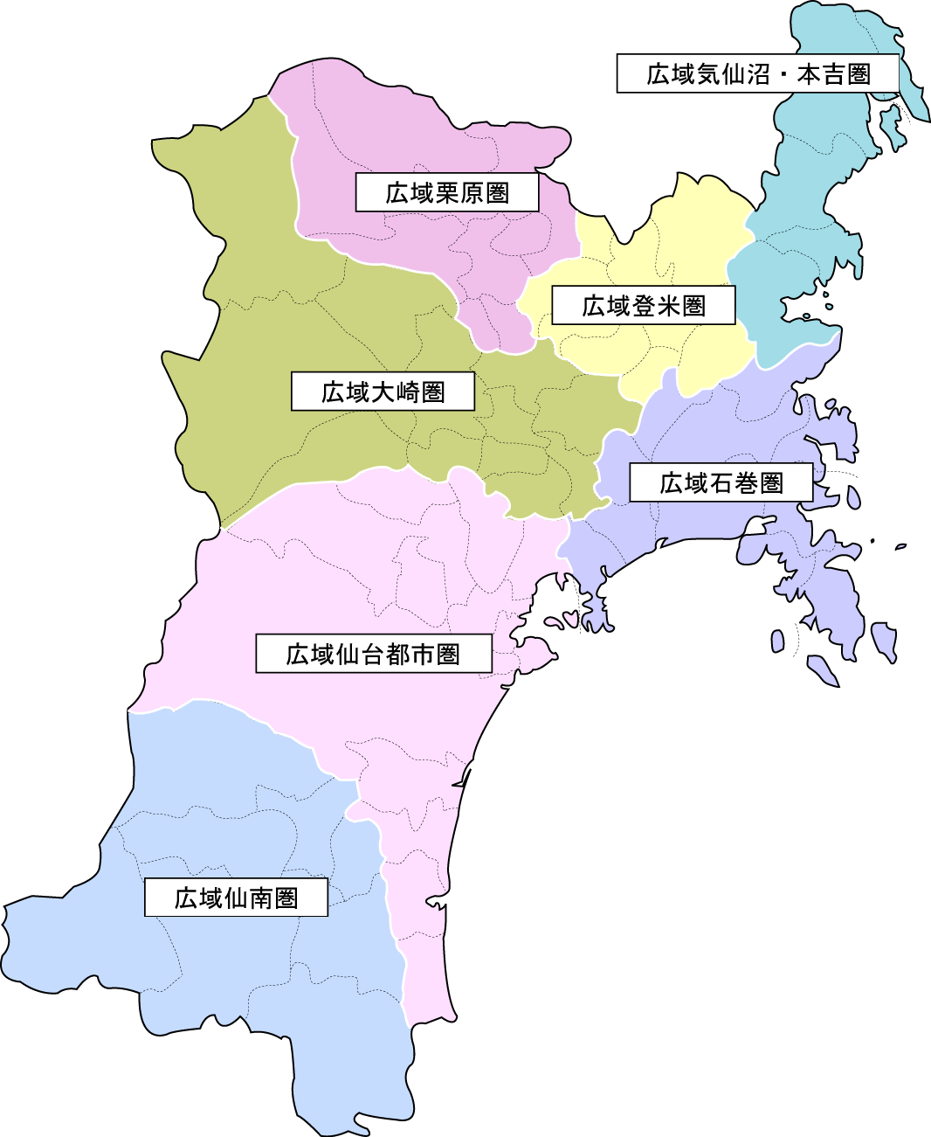
7,366人
497人
74人
220人
417人
135人
うち塩釜：1,588人
うち仙台市：5,778人
県外：6人
446人
 |  |  |  |  |  |  | 県外
 |  |  |  |  |  |  | 非公表
 |  |  |  |  |  |  | 総計
...
 |  | 県 | 県外 | 合計 | 県累計
令和3年 | 15 | 402 | 0 | 402 | 7602
令和3年 | 16 | 308 | 0 | 308 | 7910
令和3年 | 17 | 231 | 1 | 231 | 8141
令和3年 | 18 | 211 | 0 | 211 | 8352
令和3年 | 19 | 223 | 6 | 223 | 8575
令和3年 | 20 | 159 | 2 | 159 | 8734
令和3年 | 21 | 120 | 0 | 120 | 8854
令和3年 | 22 | 123 | 1 | 123 | 8977
令和3年 | 23 | 59 | 3 | 59 | 9036
令和3年 | 24 | 32 | 0 | 32 | 9068
県内陽性者数（１～５３週） ※県外確認患者含む
令和3年 | 25 | 45 | 1 | 45 | 9113
令和3年 | 26 | 50 | 1 | 50 | 9163
令和3年 | 27 |  |  |  | 9163
令和3年 | 28 |  |  |  | 9163
令和3年 | 29 |  |  |  | 9163
令和3年 | 30 |  |  |  | 9163
令和3年 | 31 |  |  |  | 9163
令和3年 | 32 |  |  |  | 9163
令和3年 | 33 |  |  |  | 9163
令和3年 | 34 |  |  |  | 9163
令和3年 | 35 |  |  |  | 9163
令和3年 | 36 |  |  |  | 9163
令和3年 | 37 |  |  |  | 9163
令和3年 | 38 |  |  |  | 9163
令和3年 | 39 |  |  |  | 9163
令和3年 | 40 |  |  |  | 9163
令和3年 | 41 |  |  |  | 9163
令和3年 | 42 |  |  |  | 9163
令和3年 | 43 |  |  |  | 9163
令和3年 | 44 |  |  |  | 9163
令和3年 | 45 |  |  |  | 9163
令和3年 | 46 |  |  |  | 9163
令和3年 | 47 |  |  |  | 9163
令和3年 | 48 |  |  |  | 9163
令和3年 | 49 |  |  |  | 9163
令和3年 | 50 |  |  |  | 9163
令和3年 | 51 |  |  |  | 9163
令和3年 | 52 |  |  |  | 9163
...

